Sheet1
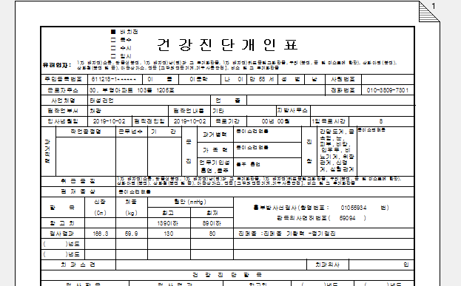
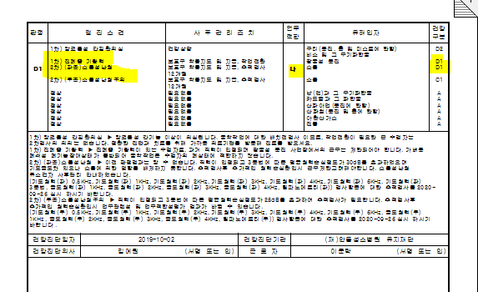
* 검진결과 출력시 1차 업무적합 적용안됩니다. 1차에서 광물성분진에 대해 'D1' '라' 판정을 받고, 2차에 소음을 실시하여 'D1' '나' 판정이 나와서 2차결과를 출력하니 업무적합 '나'로 출력됩니다. 확인부탁드립니다.

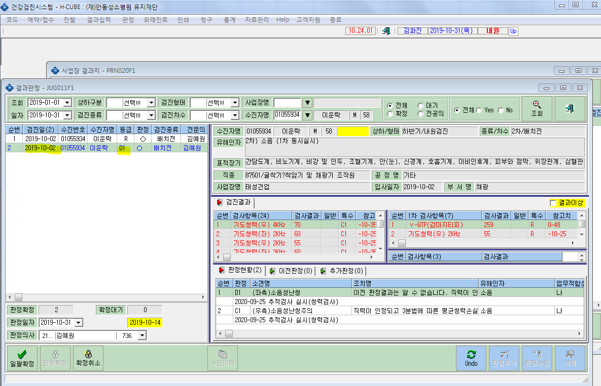
 |  | <1차> | <2차>
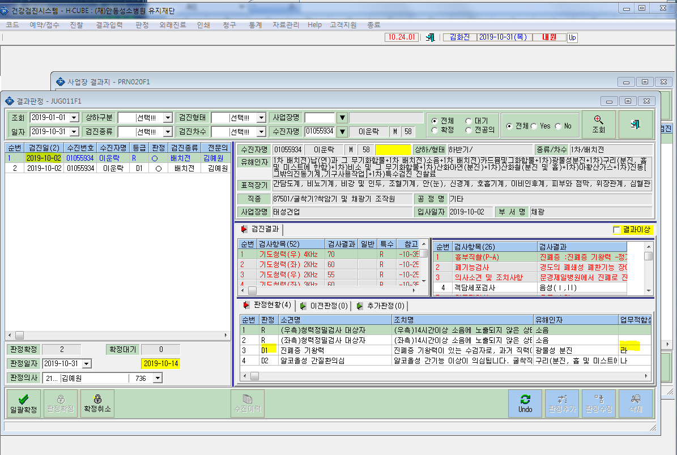

 | <결과지>

